UCM
 |  |  | PRACOWNIK 1 | PRACOWNIK 2 | PRACOWNIK 3
Do ćwiczeń | 1 | · Zna w pełni procedury obowiązujace w firmie
 | 2 | · Pracownik wykonuje samodzielnie i zgodnie z procedurą prace, do których został dopuszczony.
 | 3 | · Przebywa w miejscu pracy w godzinach pracy (brak spóźnień i wcześniejszych wyjść)
 | 4 | · Dba o porządek miejsca pracy, stanowisko jest po zakończeniu pracy jest gotowe na kolejną zmianę
 | 5 | · Pracownik dba o powierzone mienie. Natychmiast zgłasza zniszczenia, uszkodzenia lub braki
 | 6 | · Potrafi wprowadzać do pracy na stanowisku nowe osoby, uczy je i wdraża.
 | 7 | · Potrafi zarządzać pracownikami – przydzielanie, nadzorowanie i rozliczanie z zadań
 | 8 | · Potrafi rozwiązywać bieżące problemy lub podaje pomysły ich rozwiązania
 | 9 | · Dba o kulturę zespołu i jest wzorem dla klientów i pracowników
 | 10 | · Bierze odpowiedzialnosć za zadania i zespół (klienci, sprzątanie, zastępstwo)
 |  | CZELADNIK | #DIV/0! | #DIV/0! | #DIV/0!
 |  | MISTRZ | #DIV/0! | #DIV/0! | #DIV/0!

 |  |  | PRACOWNIK 1 | PRACOWNIK 2 | PRACOWNIK 3
Przykład z nagrania | 1 | · Zna w pełni procedury obowiązujace w firmie | 9 | 10 | 10
 | 2 | · Pracownik wykonuje samodzielnie i zgodnie z procedurą prace, do których został dopuszczony. | 7 | 9 | 10
 | 3 | · Przebywa w miejscu pracy w godzinach pracy (brak spóźnień i wcześniejszych wyjść) | 10 | 10 | 9
 | 4 | · Dba o porządek miejsca pracy, stanowisko jest po zakończeniu pracy jest gotowe na kolejną zmianę | 10 | 5 | 10
 | 5 | · Pracownik dba o powierzone mienie. Natychmiast zgłasza zniszczenia, uszkodzenia lub braki | 10 | 8 | 10
 | 6 | · Potrafi wprowadzać do pracy na stanowisku nowe osoby, uczy je i wdraża. | 1 | 4 | 9
 | 7 | · Potrafi zarządzać pracownikami – przydzielanie, nadzorowanie i rozliczanie z zadań |  | 3 | 6
 | 8 | · Potrafi rozwiązywać bieżące problemy lub podaje pomysły ich rozwiązania | 10 | 10 | 10
 | 9 | · Dba o kulturę zespołu i jest wzorem dla klientów i pracowników |  | 10 | 7
 | 10 | · Bierze odpowiedzialnosć za zadania i zespół (klienci, sprzątanie, zastępstwo) | 5 | 8 | 10
 |  | CZELADNIK | 7.83 | 7.70 | 9.10
 |  | MISTRZ | 5.33 | 7.00 | 8.40

Zwycieski-Zespol.pl
VOD.AdamGrzesik.pl

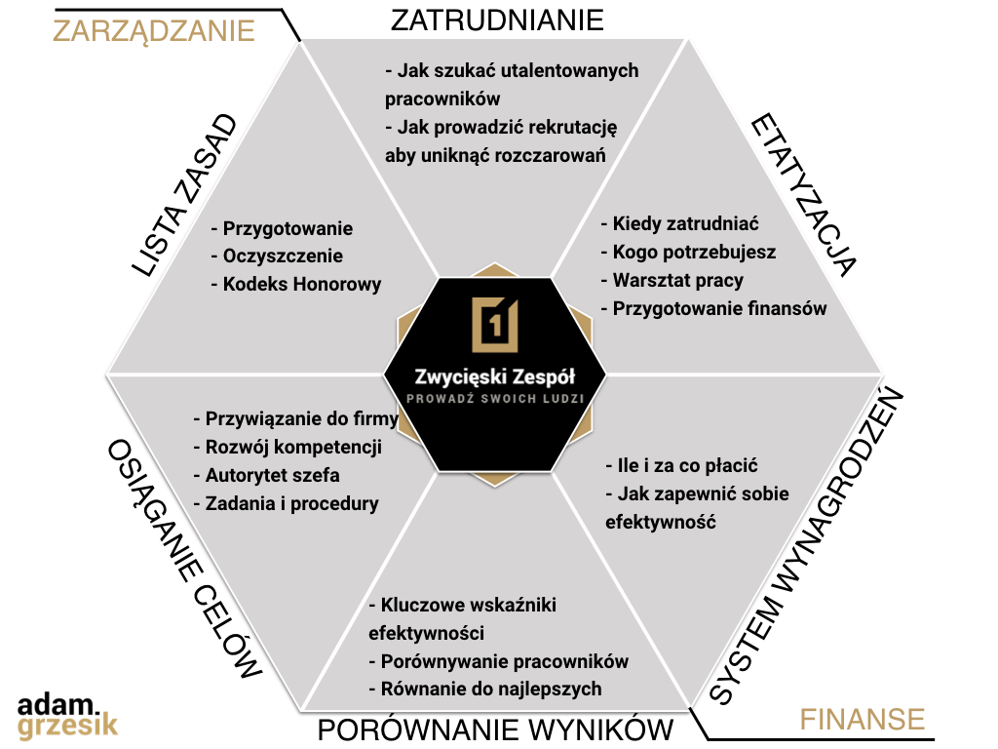

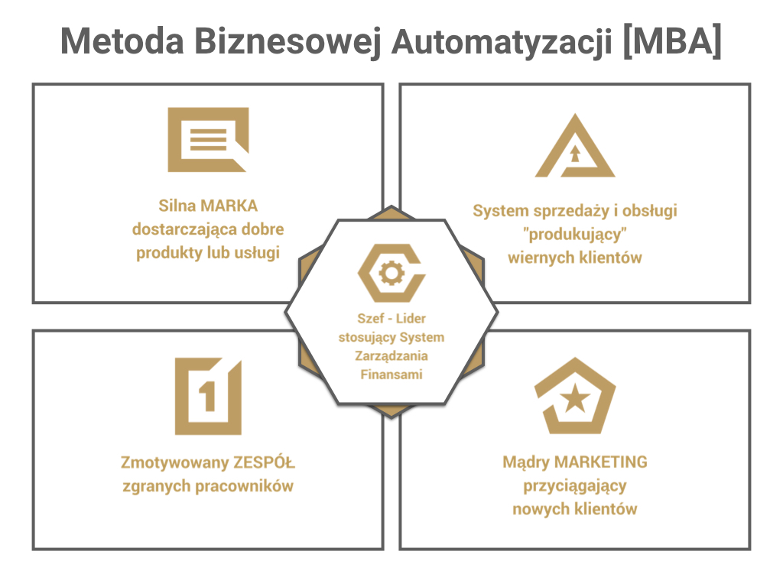

 |  | Jak lepiej zarzadzać zespołem dzięki prostemu systemowi U/C/M
 |  | Jak stworzyć system, który sprawi, że pracownicy sami będą się starali równać do najlepszych
 |  | Jak zyskać spokój szefa i mieć pewność uczciwych zasad współpracy

